画面遷移図（1画面）
画面遷移図 | 作成日 | 2022.12.15 | 作成者 | 岸本一眞
 | 更新日 |  | 更新者

機能名

一般ユーザー
ユーザーメインメニュー
飲食店一覧
口コミ一覧
口コミ詳細
口コミ編集
飲食店A
飲食店B
飲食店C
星
名前
本文
星
名前
本文
>編集
プロフィール
飲食店一覧
ログアウト
星
名前
本文
>更新 >削除

プロフィール詳細
名前
会員種別
>修正
飲食店詳細
口コミ投稿
口コミ一覧
口コミ投稿
メニュー
予約する
クーポン
星
名前
本文
>投稿

プロフィール編集
名前
会員種別
>更新
飲食店予約
メニュー一覧
クーポン一覧
メニューA
メニューB
メニューC
名前
人数
予約日時
>予約
クーポン名
クーポン内容
使用期限

ユーザー登録
ログイン画面
ユーザーID
パスワード
パスワード(確認用
会員種別(ユーザー/飲食店)
プレミアム会員
ログアウト画面
ユーザーID
パスワード
エラー画面
ログアウトしました。
>ログイン
エラー

飲食店
飲食店メインメニュー
メニュー一覧
メニュー詳細
メニュー編集
メニュー名
値段
>編集
メニュー名
値段
>更新 >削除
プロフィール
予約一覧
クーポン作成
メニュー一覧
メニュー作成
バナー作成
メニューA
メニューB
メニューC

プロフィール詳細
店名
電話番号
住所等
地図
>編集

クーポン作成
予約一覧
メニュー作成
クーポン名
クーポン内容
使用期限
>作成
バナー作成
プロフィール編集
メニュー名
値段
>作成
店名
電話番号
住所等
地図
>更新
名前
人数
予約日時
バナー名
バナー内容
>作成

画面遷移図(ユーザー)
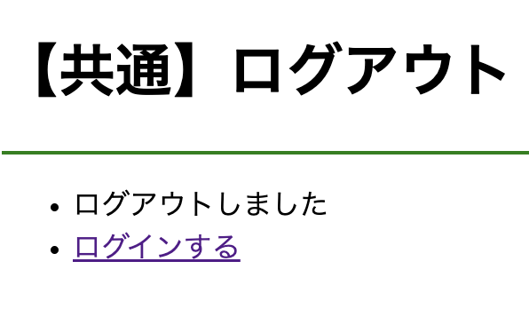
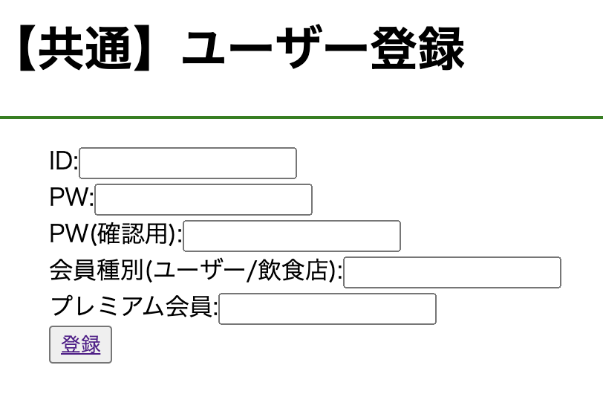
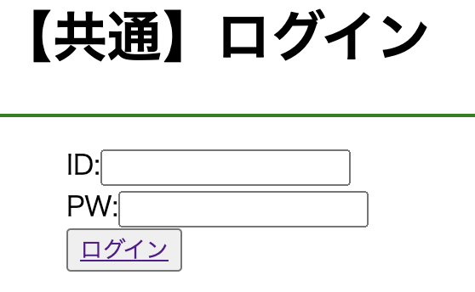
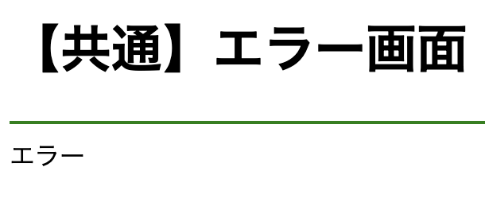
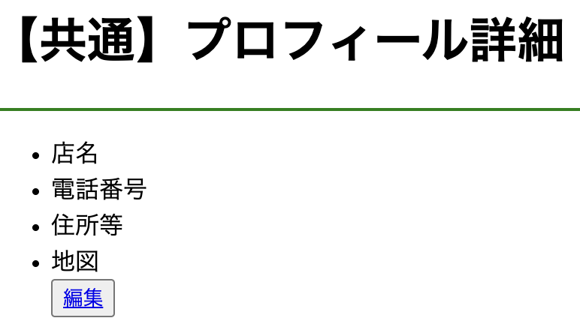
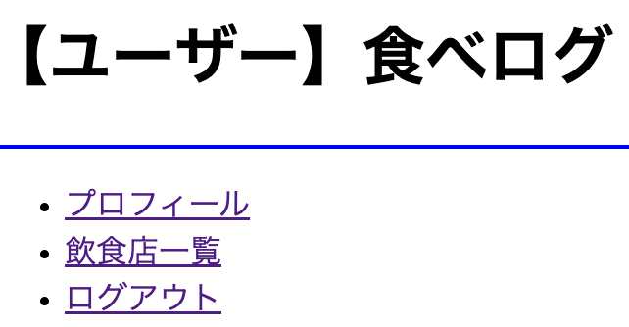
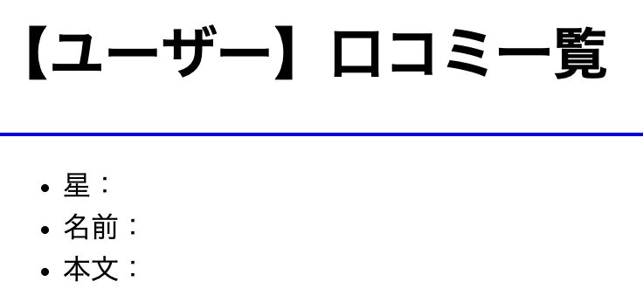
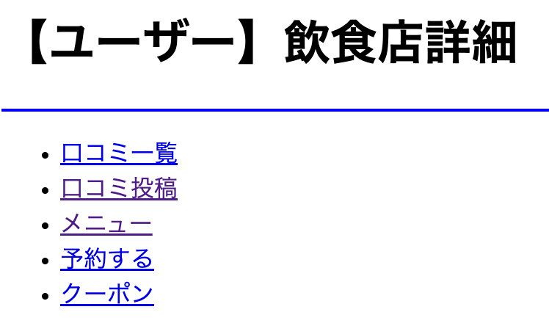
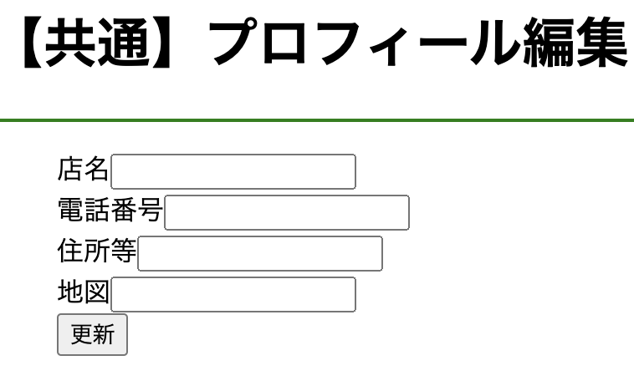
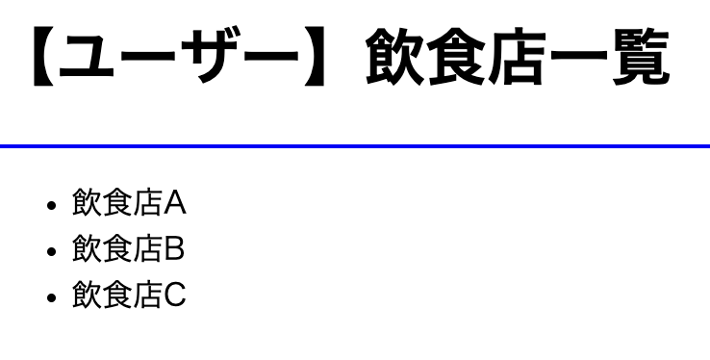
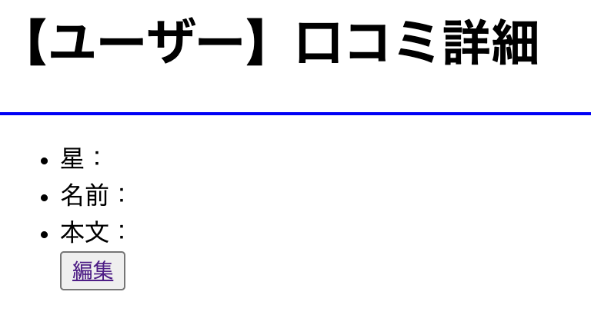
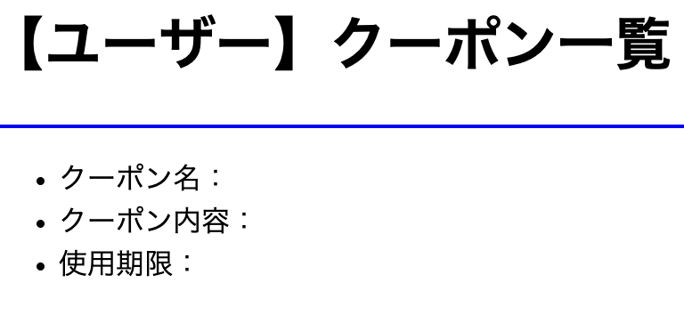
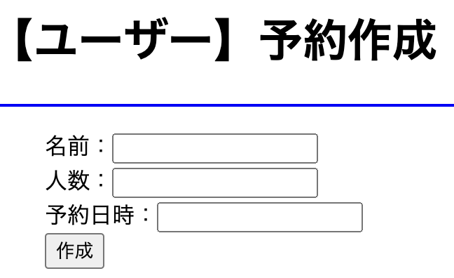
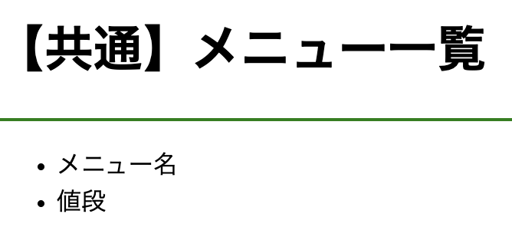
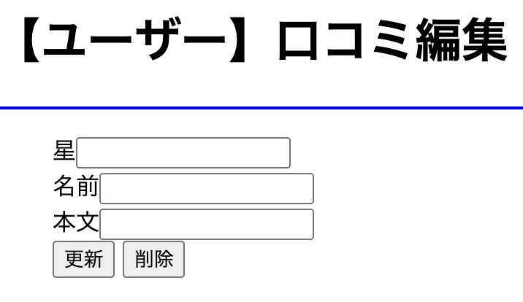
画面遷移図 | システム名 | 食べログシステム | 作成日 | 2022/12/15 | 作成者 | 岸本一眞
 |  |  | 更新日 |  | 更新者

画面遷移図(管理者)
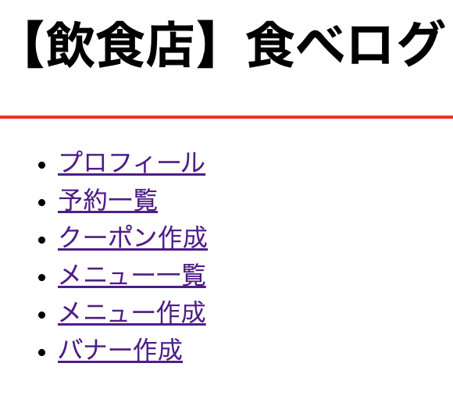
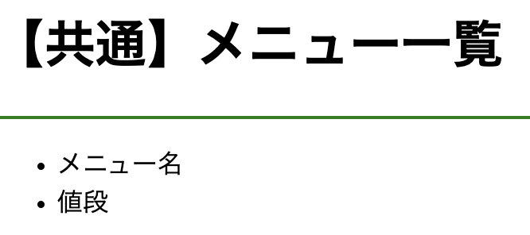
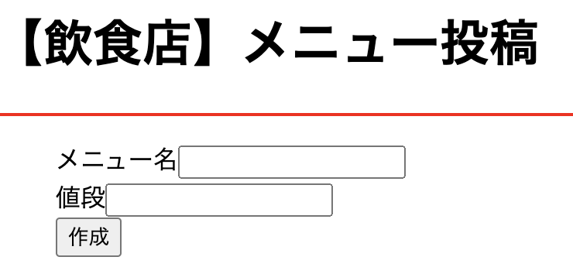
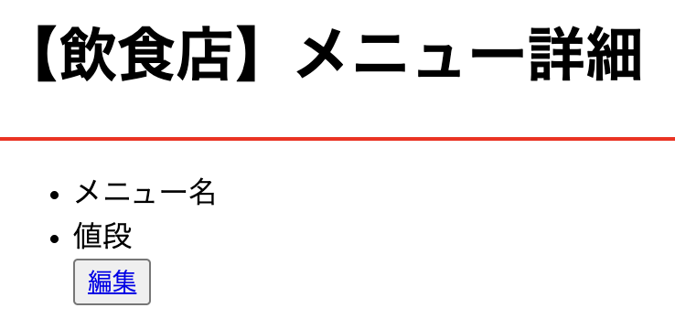
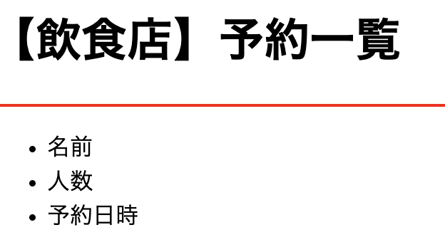
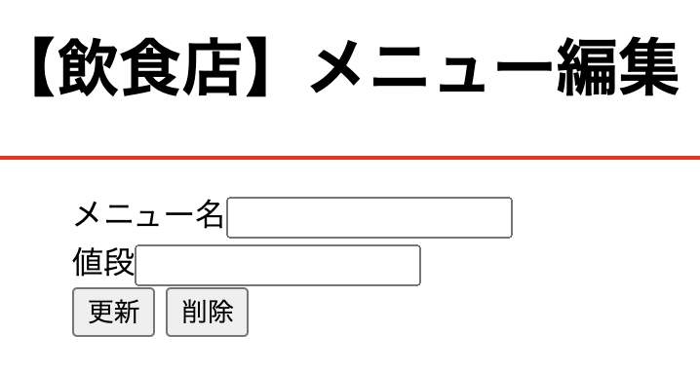
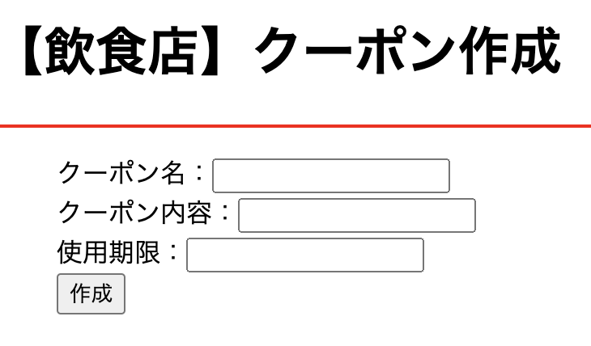
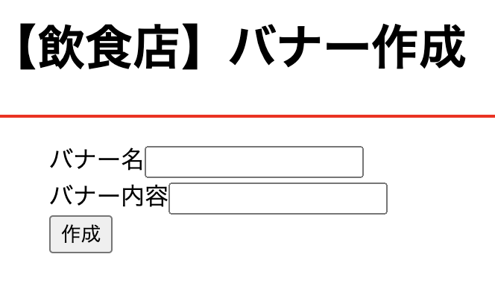
画面遷移図 | システム名 | 食べログシステム | 作成日 | 2022/12/15 | 作成者 | 岸本一眞
 |  |  | 更新日 |  | 更新者

画面仕様書
書籍管理システム
②パスワード
①ユーザー
③
ログイン
画面設計書 | システム名 |  | 書籍管理システム |  |  |  | 作成日 |  | 2008年8月17日 |  | 作成者 | 神田ITスクール
 |  |  | サーバーサイドPHP講座 |  |  |  | 更新日 |  | 2010年2月1日 |  | 更新者
 |  |  | bmsweb10p

機能フローID |  | 説明
機能フロー名
フロー区分

■メニュー画面：menu.php

書籍管理システム
 |  |  |  | 順番 |  | 項目 |  | TYPE |  | リンク先(ACTION)
 |  |  |  |  | ① | 書籍一覧 |  | HREF |  | xxx/list.php
 |  |  |  |  | ② | 書籍登録 |  | HREF |  | xxx/insert.php

MENU

TYPEの凡例
HREF ： ハイパーリンク TD ： 表示テーブル TEXT ： テキストボックス
SUBMIT ： ボタン RESET ： ボタン
RADIO ： ラジオボタン SELECT ： コンボボックス CHECKBOX： チェックボックス
― ： 表示
必須の凡例
○ ： 全て必須項目 △ ： どれか一つ必須項目

①
【書籍一覧】

②
【書籍登録】

Copyright (C) 20YY All Rights Reserved.

■書籍登録画面（初期画面）：insert.php

書籍管理システム
 |  |  |  | 順番 |  | 項目 |  | TYPE |  | リンク先(ACTION)
 |  |  |  |  | ① | メニュー |  | HREF |  | xxx/menu.php
 |  |  |  |  | ② | 書籍一覧 |  | HREF |  | xxx/list.php
 |  |  |  |  | ③ | ISBN |  | TEXT |  | -
 |  |  |  |  | ④ | TITLE |  | TEXT |  | -
 |  |  |  |  | ⑤ | 価格 |  | TEXT |  | -
①
②
 |  |  |  |  | ⑥ | 登録 |  | SUBMIT |  | xxx/insert.php
[メニュー] [書籍一覧]
書籍登録

TYPEの凡例
HREF ： ハイパーリンク TD ： 表示テーブル TEXT ： テキストボックス
SUBMIT ： ボタン RESET ： ボタン
RADIO ： ラジオボタン SELECT ： コンボボックス CHECKBOX： チェックボックス
― ： 表示
必須の凡例
○ ： 全て必須項目 △ ： どれか一つ必須項目
③ISBN

④TITLE
⑤価格

⑥
登録

Copyright (C) 20YY All Rights Reserved.

■書籍登録画面（登録ボタンからの遷移の場合）：insert.php

書籍管理システム
 |  |  |  | 順番 |  | 項目 |  | TYPE |  | リンク先(ACTION)
 |  |  |  |  | ① | メニュー |  | HREF |  | xxx/menu.php
 |  |  |  |  | ② | 書籍一覧 |  | HREF |  | xxx/list.php
 |  |  |  |  | ③ | ISBN |  | - |  | -
 |  |  |  |  | ④ | TITLE |  | - |  | -
 |  |  |  |  | ⑤ | 価格 |  | - |  | -
①
②
 |  |  |  |  | ⑥ | 書籍一覧へ戻る |  | HREF |  | xxx/list.php
[メニュー] [書籍一覧]
書籍登録
 |  |  |  |  | ⑦ | 続けて登録する |  | HREF |  | xxx/insert.php

TYPEの凡例
HREF ： ハイパーリンク TD ： 表示テーブル TEXT ： テキストボックス
SUBMIT ： ボタン RESET ： ボタン
RADIO ： ラジオボタン SELECT ： コンボボックス CHECKBOX： チェックボックス
― ： 表示
必須の凡例
○ ： 全て必須項目 △ ： どれか一つ必須項目
③ISBN
0002

④TITLE
c++
⑤価格
1002

上記データを登録しました。

⑦
⑥
書籍一覧へ戻る 続けて登録する

Copyright (C) 20YY All Rights Reserved.

■書籍一覧画面（全件表示）：list.php

書籍管理システム
 |  |  |  | 順番 |  | 項目 |  | TYPE |  | リンク先(ACTION)
 |  |  |  |  | ① | メニュー |  | HREF |  | xxx/menu.php
 |  |  |  |  | ② | 書籍登録 |  | HREF |  | xxx/insert.php
 |  |  |  |  | ③ | ISBN |  | TEXT |  | -
 |  |  |  |  | ④ | Title |  | TEXT |  | -
 |  |  |  |  | ⑤ | 価格 |  | TEXT |  | -
①
②
 |  |  |  |  | ⑥ | 検索 |  | SUBMIT |  | xxx/search.php
[メニュー] [書籍登録]
書籍一覧
 |  |  |  |  | ⑦ | 全件表示 |  | SUBMIT |  | xxx/list.php
 |  |  |  |  | ⑧ | ISBN |  | HREF |  | xxx/detail.php?isbn=XXXX
 |  |  |  |  | ⑨ | Title |  | - |  | -
 |  |  |  |  | ⑩ | 価格 |  | - |  | -
⑥
⑦
 |  |  |  |  | ⑪ | 変更 |  | HREF |  | xxx/update.php?isbn=XXXX
③ISBN
④TITLE
⑤価格
検索
全件表示
 |  |  |  |  | ⑫ | 削除 |  | HREF |  | xxx/delete.php?isbn=XXXX

ISBN
Title
価格
TYPEの凡例
HREF ： ハイパーリンク TD ： 表示テーブル TEXT ： テキストボックス
SUBMIT ： ボタン RESET ： ボタン
RADIO ： ラジオボタン SELECT ： コンボボックス CHECKBOX： チェックボックス
― ： 表示
必須の凡例
○ ： 全て必須項目 △ ： どれか一つ必須項目
0002
c++
1002円
変更
削除

0003
ruby
1003円
変更
削除
0005
database
1005円
変更
削除

⑧
⑨
⑩
⑪
⑫

Copyright (C) 20YY All Rights Reserved.

■書籍検索画面（検索結果の表示）：search.php

検索画面はオプション
書籍管理システム
 |  |  |  | 順番 |  | 項目 |  | TYPE |  | リンク先(ACTION)
 |  |  |  |  | ① | メニュー |  | HREF |  | xxx/menu.php
 |  |  |  |  | ② | 書籍登録 |  | HREF |  | xxx/insert.php
 |  |  |  |  | ③ | ISBN |  | TEXT |  | -
 |  |  |  |  | ④ | Title |  | TEXT |  | -
 |  |  |  |  | ⑤ | 価格 |  | TEXT |  | -
①
②
 |  |  |  |  | ⑥ | 検索 |  | SUBMIT |  | xxx/search.php
[メニュー] [書籍登録]
書籍一覧
 |  |  |  |  | ⑦ | 全件表示 |  | SUBMIT |  | xxx/list.php
 |  |  |  |  | ⑧ | ISBN |  | HREF |  | xxx/detail.php?isbn=XXXX
 |  |  |  |  | ⑨ | Title |  | - |  | -
 |  |  |  |  | ⑩ | 価格 |  | - |  | -
⑥
⑦
 |  |  |  |  | ⑪ | 変更 |  | HREF |  | xxx/update.php?isbn=XXXX
③ISBN
000
④TITLE
c
⑤価格
100
検索
全件表示
 |  |  |  |  | ⑫ | 削除 |  | HREF |  | xxx/delete.php?isbn=XXXX

ISBN
Title
価格
TYPEの凡例
HREF ： ハイパーリンク TD ： 表示テーブル TEXT ： テキストボックス
SUBMIT ： ボタン RESET ： ボタン
RADIO ： ラジオボタン SELECT ： コンボボックス CHECKBOX： チェックボックス
― ： 表示
必須の凡例
○ ： 全て必須項目 △ ： どれか一つ必須項目
0002
c++
1002円
変更
削除

⑧
⑨
⑩
⑪
⑫

Copyright (C) 20YY All Rights Reserved.

■書籍詳細画面：detail.php

書籍管理システム
 |  |  |  | 順番 |  | 項目 |  | TYPE |  | リンク先(ACTION)
 |  |  |  |  | ① | メニュー |  | HREF |  | xxx/menu.php
 |  |  |  |  | ② | 書籍登録 |  | HREF |  | xxx/insert.php
 |  |  |  |  | ③ | 書籍一覧 |  | HREF |  | xxx/list.php
 |  |  |  |  | ④ | 変更 |  | SUBMIT |  | xxx/update.php
 |  |  |  |  |  | isbn=XXXX |  | HIDDEN
①
②
③
書籍詳細情報
 |  |  |  |  | ⑤ | 削除 |  | SUBMIT |  | xxx/delete.php
[メニュー] [書籍登録] [書籍一覧]
 |  |  |  |  |  | isbn=XXXX |  | HIDDEN
 |  |  |  |  | ⑥ | ISBN |  | - |  | -
 |  |  |  |  | ⑦ | TITLE |  | - |  | -
 |  |  |  |  | ⑧ | 価格 |  | - |  | -

⑤
④
変更
削除
TYPEの凡例
HREF ： ハイパーリンク TD ： 表示テーブル TEXT ： テキストボックス
SUBMIT ： ボタン RESET ： ボタン
RADIO ： ラジオボタン SELECT ： コンボボックス CHECKBOX： チェックボックス
― ： 表示
必須の凡例
○ ： 全て必須項目 △ ： どれか一つ必須項目

⑥ISBN
0003
⑦TITLE
ruby

⑧価格
1003円

Copyright (C) 20YY All Rights Reserved.

■書籍更新画面（初期遷移の場合）：update.php

書籍管理システム
 |  |  |  | 順番 |  | 項目 |  | TYPE |  | リンク先(ACTION)
 |  |  |  |  | ① | メニュー |  | HREF |  | xxx/menu.php
 |  |  |  |  | ② | 書籍登録 |  | HREF |  | xxx/insert.php
 |  |  |  |  | ③ | 書籍一覧 |  | HREF |  | xxx/list.php
 |  |  |  |  | ④ | ISBN |  | - |  | -
 |  |  |  |  | ⑤ | TITLE |  | TEXT |  | -
①
②
③
 |  |  |  |  | ⑥ | 価格 |  | TEXT |  | -
[メニュー] [書籍登録] [書籍一覧]
書籍変更
 |  |  |  |  | ⑦ | 変更完了 |  | SUBMIT |  | xxx/update.php
 |  |  |  |  |  | isbn=XXXX |  | HIDDEN

TYPEの凡例
HREF ： ハイパーリンク TD ： 表示テーブル TEXT ： テキストボックス
SUBMIT ： ボタン RESET ： ボタン
RADIO ： ラジオボタン SELECT ： コンボボックス CHECKBOX： チェックボックス
― ： 表示
必須の凡例
○ ： 全て必須項目 △ ： どれか一つ必須項目

<<変更前情報>>
<<変更後情報>>

④ISBN
0003
0003
⑤TITLE
ruby
ruby2

⑥価格
1003円
2006円

⑦
変更完了

Copyright (C) 20YY All Rights Reserved.

■書籍更新画面（変更完了ボタンから遷移の場合）：update.php

書籍管理システム
 |  |  |  | 順番 |  | 項目 |  | TYPE |  | リンク先(ACTION)
 |  |  |  |  | ① | メニュー |  | HREF |  | xxx/menu.php
 |  |  |  |  | ② | 書籍登録 |  | HREF |  | xxxx/insert.php
 |  |  |  |  | ③ | 書籍一覧 |  | HREF |  | xxxx/list.php
 |  |  |  |  | ④ | ISBN |  | - |  | -
 |  |  |  |  | ⑤ | TITLE |  | - |  | -
①
②
③
 |  |  |  |  | ⑥ | 価格 |  | - |  | -
[メニュー] [書籍登録] [書籍一覧]
書籍変更
 |  |  |  |  | ⑦ | 書籍一覧へ戻る |  | HREF |  | xxxx/list.php

TYPEの凡例
HREF ： ハイパーリンク TD ： 表示テーブル TEXT ： テキストボックス
SUBMIT ： ボタン RESET ： ボタン
RADIO ： ラジオボタン SELECT ： コンボボックス CHECKBOX： チェックボックス
― ： 表示
必須の凡例
○ ： 全て必須項目 △ ： どれか一つ必須項目

<<変更前情報>>
<<変更後情報>>

④ISBN
0003
0003
⑤TITLE
ruby
ruby2

⑥価格
1003円
2006円

上記内容でデータを更新しました。

書籍一覧へ戻る
⑦

Copyright (C) 20YY All Rights Reserved.

書籍管理システム
 |  |  |  | 順番 |  | 項目 |  | TYPE |  | リンク先(ACTION)
 |  |  |  |  | ① | メニュー |  | HREF |  | xxx/menu.php
 |  |  |  |  | ② | 書籍登録 |  | HREF |  | xxx/insert.php
 |  |  |  |  | ③ | 書籍一覧 |  | HREF |  | xxx/list.php
 |  |  |  |  | ④ | ISBN |  | - |  | -
 |  |  |  |  | ⑤ | TITLE |  | - |  | -
書籍削除
 |  |  |  |  | ⑥ | 価格 |  | - |  | -
[メニュー] [書籍登録] [書籍一覧]
 |  |  |  |  | ⑦ | 書籍一覧へ戻る |  | HREF |  | xxx/list.php

④ISBN
0003
TYPEの凡例
HREF ： ハイパーリンク TD ： 表示テーブル TEXT ： テキストボックス
SUBMIT ： ボタン RESET ： ボタン
RADIO ： ラジオボタン SELECT ： コンボボックス CHECKBOX： チェックボックス
― ： 表示
必須の凡例
○ ： 全て必須項目 △ ： どれか一つ必須項目
⑤TITLE
ruby

⑥価格
1003円

⑦

■エラー画面：error.php

エラー画面はオプション
書籍管理システム
 |  |  |  | 順番 |  | 項目 |  | TYPE |  | リンク先(ACTION)
 |  |  |  |  | ① | エラーメッセージ |  | - |  | xxx/error.php | ※1
 |  |  |  |  | ② | 一覧表示に戻る |  | HREF |  | xxx/list.php | ※1

■■エラー■■

～の為～出来ませんでした。
①
TYPEの凡例
HREF ： ハイパーリンク TD ： 表示テーブル TEXT ： テキストボックス
SUBMIT ： ボタン RESET ： ボタン
RADIO ： ラジオボタン SELECT ： コンボボックス CHECKBOX： チェックボックス
― ： 表示
必須の凡例
○ ： 全て必須項目 △ ： どれか一つ必須項目
※１ ： エラーメッセージの内容/表示方法は設計書のエラー処理をご参照ください。

②
[一覧表示に戻る]

Copyright (C) 20YY All Rights Reserved.

